analiseDadosTesteF
Calculadora Avançada Teste F: Ferramenta Análise de Dados, Separador Dados

Amostra A | Amostra B | 1. Separador Dados, Opção "Análise de Dados".
18.7997 | 21.1609
20.5035 | 26.1371
18.6214 | 21.4737
19.9192 | 30.9934
21.117 | 22.8421
20.8353 | 24.4133 | 2. Escolher o Teste F.
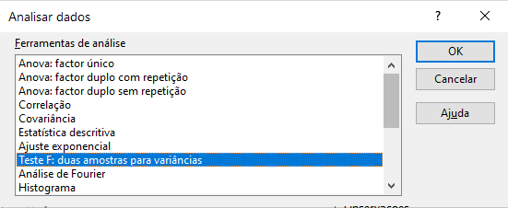
17.527 | 20.4137
17.078 | 25.5475
17.6197 | 21.8791
21.4255 | 24.7531
18.7545 | 25.7219
19.2026 | 22.6389
18.4187 | 26.2308
20.7641 | 26.7998
21.0553 | 28.4708 | 3. No campo "Hipótese de diferença de média:", se nada se colocar,o Excel assume 0 por defeito. Nos campos "Intervalo da Variável:", coloca-se cada conjunto de dados (atente com dados do Exemplo 1.) Como não se selecionou o cabeçalho nos intervalos da variável, não se marca a caixa "Rótulos". As variáveis a introduzir são iguais para os 3 tipos de teste t. |  | 4.
17.5905 | 26.9941 |  |  | Teste F: duas amostras para variâncias
18.7561 | 25.1489
18.9772 | 24.6179 |  |  |  | Variável 1 | Variável 2
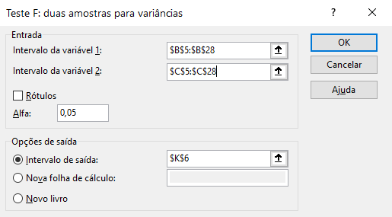
20.3084 | 25.0589 |  |  | Média | 19.344429167 | 24.755175
19.1688 | 22.1119 |  |  | Variância | 1.9283839917 | 8.0012591741
19.2898 | 20.3069 |  |  | Observações | 24 | 24
22.059 | 23.6758 |  |  | gl | 23 | 23
18.5854 | 27.1201 |  |  | F | 0.24101006476
17.8896 | 29.6136 |  | Resultado | P(F<=f) uni-caudal | 0.00058019867718
 |  |  |  | F crítico uni-caudal | 0.49641961283
Exemplo 1.

